Sheet1
1 | n | j | e
2 | n | j | e
2 | n | j | e
2 | n | j | e
2 | n | j | e
2 | n | j | e
2 | n | j | e
2 | n | j | e
2 | n | j | e
2 | n | j | e
2 | n | j | e
2 | n | j | e
2 | n | j | e
2 | n | j | e
2 | n | j | e
2 | n | j | e
 | n | j | e
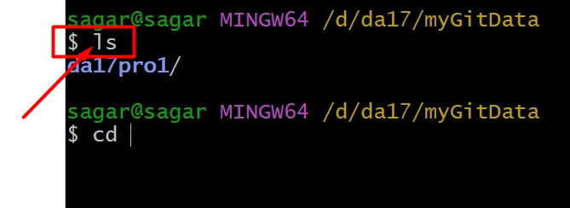
 | n | j | e
 | n | j | e
 | n | j | e
 | n | j | e
 | n | j | e
 | n | j | e
 | n | j | e
 | n | j | e
 | n | j | e
 | n | j | e
 | n | j | e
 | n | j | e
 | n | j | e
 | n | j | e
 | n | j | e
 | n | j | e
 |  |  | e
 |  |  | e

